Таблица
ID (Номер) | Summary (Описание несоответствия) | Expected result (Ожидаемый результат) | Actual result (Актуальный результат) | Сritical (Критичный дефект)
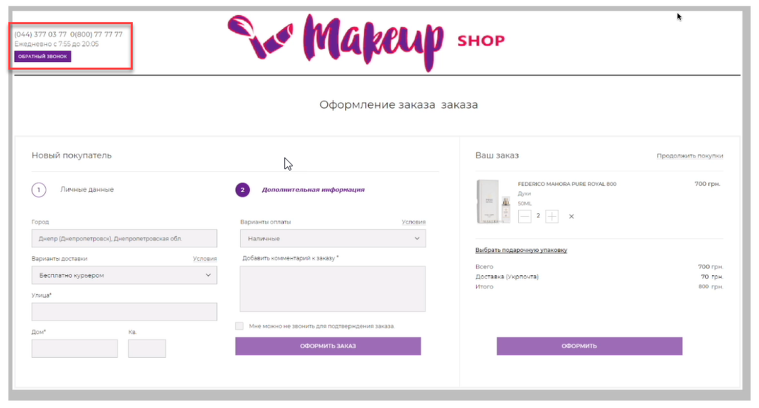
1 | Не правильная время работы | с 8:00 до 20:00 |  | FALSE
2 | Коды телефонов разные | (044) 377 03 77 (800) 77 77 77 |  | FALSE
3 | Дублирование слово в заголовке | 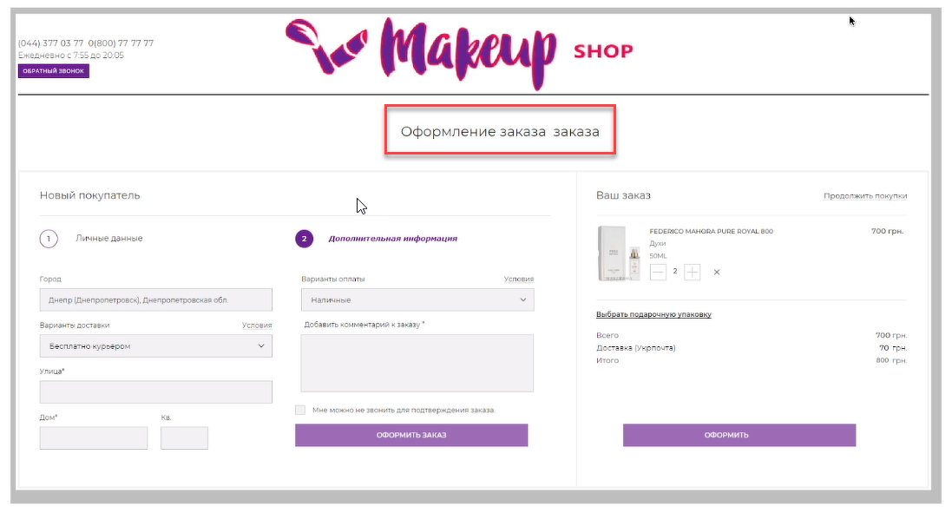 Оформление заказа |  | FALSE
4 | Отсутствует телефон в личные данные в блоке личные данные | 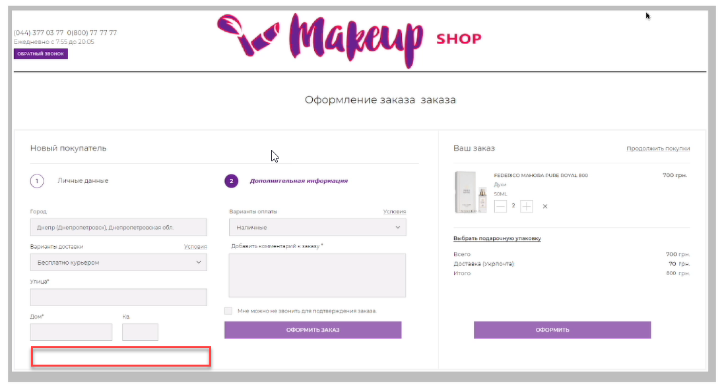 Телефон клиента для уточнение заказа |  | TRUE
5 | Дублирование кнопки оформление заказа | 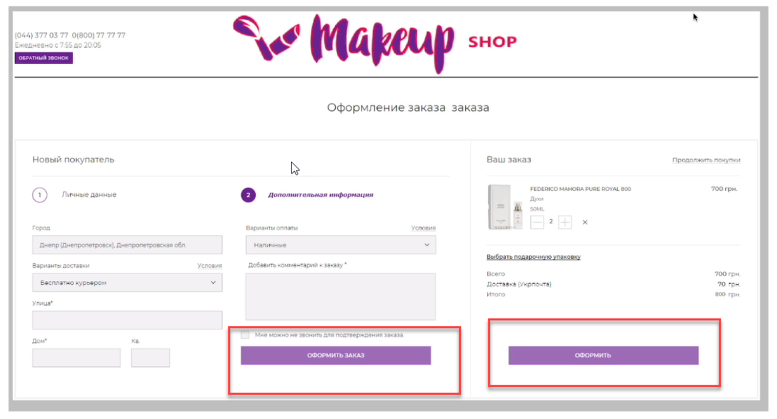 1 кнопка для оформление заказа |  | TRUE
6 | Не указано стоимость 1 товара в блоке ваш заказ | корректная сумма | 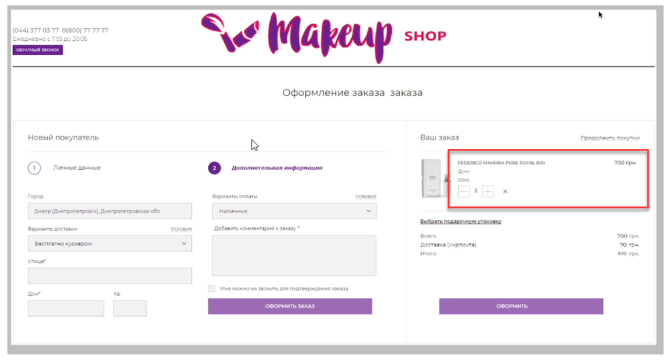 | TRUE
7 | Номер квартиры не обязательный в блоке личные данные | 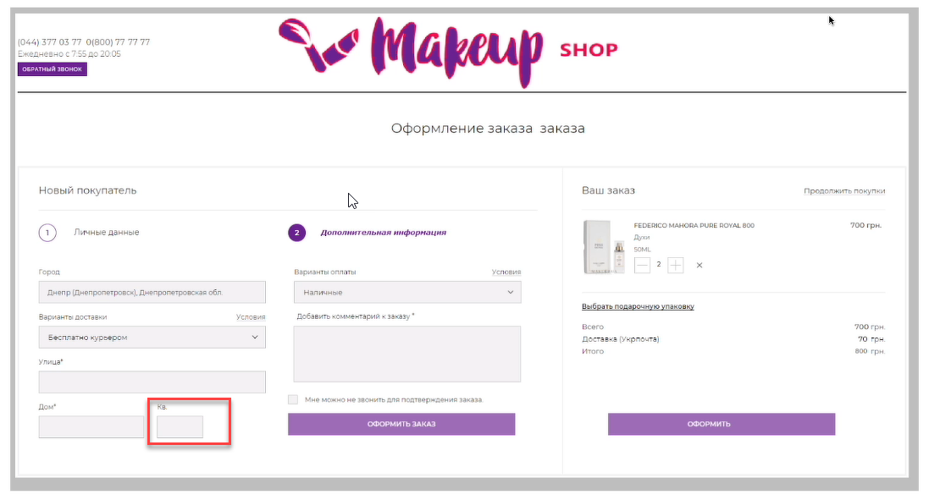 Обязательное заполнение поле кв |  | TRUE
11 | Не корректная итоговая сумма в блоке ваш заказ | Правильная итого сумма |  | TRUE
12 | Отсутствует ФИО клиента для заполнения в блоке личные данные | Полные данные заказчика | 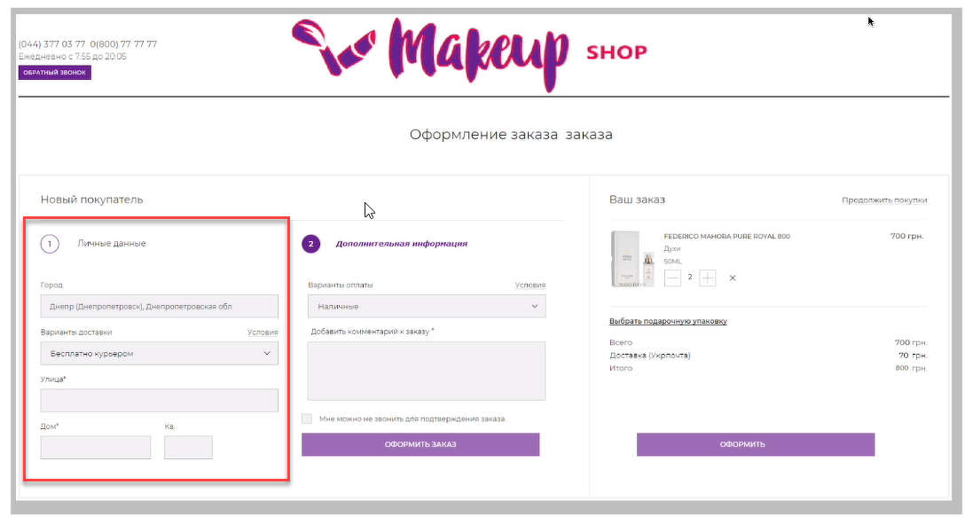 | TRUE
13 | Не соответсвие варианта доставки в блоке с блоком ваш заказ | Если бесплатно с курьрером сумма доставки равно 0 |  | TRUE
14 |  |  |  | FALSE
15 |  |  |  | FALSE
16 |  |  |  | FALSE
17 |  |  |  | FALSE
18 |  |  |  | FALSE
19 |  |  |  | FALSE
20 |  |  |  | FALSE

 | ID (Номер) | Счетчик найденых отличий
 | Summary (Описание несоответствия) | Текстовое описание о том, какое несоответствие Вами найдено
 | Expected result (Ожидаемый результат) | Текстовое описание, какое поведение считаете верным
 | Actual result (Актуальный результат) | В ячейку добавлен скриншот с выделеной зоной, в которой был найден дефект
 | Добавить изображение в ячейку | 1. Кликнуть на выбранную ячейку. 2. Кликнуть на кнопку Вставка (Insert) -> Изображение (Image) -> Вставить изображение в ячейку (Insert image in cell) 3. Перетянуть подготовленный скриншот или выбрать изображение через проводник, после клика на кнопку Обзор 4. Дождаться завершения загрузки и отображения изображения в ячейке
 | Настройки доступа и отправка результатов | Кликнуть на "Настройки доступа" -> "Изменить ->" Выбрать "Доступно пользователям, у которых есть ссылка" -> Выбрать "Редактор" -> Кликнуть на "Копировать ссылку" -> отправить ссылку в качестве ответа на задание.

